Rugosité
Estimation de la rugosité théorique
En tournage ou en Fraisage avec fraise hémisphérique
Attention : le calcul est géométrique et ne tient pas compte des problèmes liés à la coupe !

Tournage | Rayon bec outil (mm) | Avance (mm/tr) | Rz (µm) | Ra (µm)
Fraisage | Rayon Fraise (mm) | Pas latéral (mm)
 | 8 | 0.894 | 12.5 | 3.2

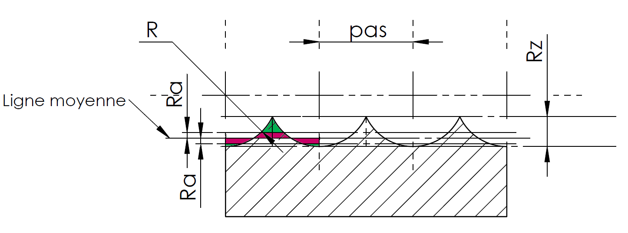

 |  |  |  |  | V1.0

